상품제안서
스카이 케어 전동 마사지기 | 상품코드: S38793

 |  |  |  |  |  |  | 02-713-8555 | www.synergygift.co.kr
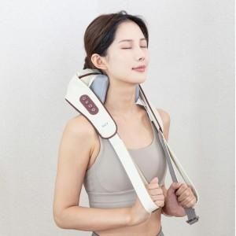

【상세/제작정보】 | <span style="font-size: 14pt;">※ 100개 미만 선물포장비 일괄 +50,000원 청구됩니다.(부가세별도)</span><br>

【인쇄/포장옵션】 | 스티커 / 포장지포장

【공급단가】 | 수량 | 30~ | 100~ | 300~ | 500~ | 1,000~
*VAT별도 | 단가 | 22,330원 | 21,990원 | 21,470원 | 20,610원 | 19,750원

【상품 URL】 | https://www.synergygift.co.kr:443/src/goods_detail.php?gdno=38793

